Hiba_1
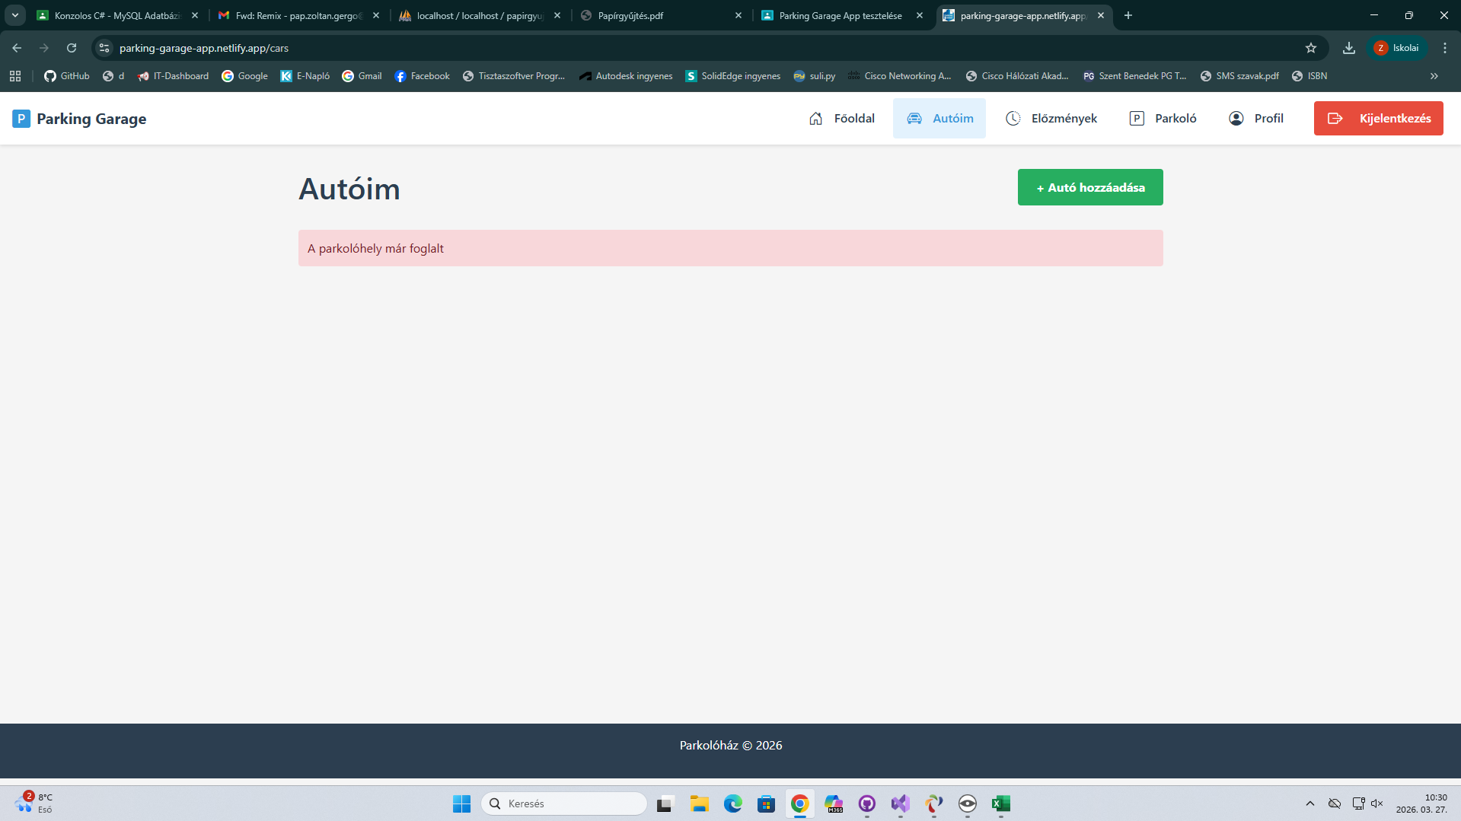
Mező | Leírás
Név (Name) | Parkolás
Leírás (Description) | Parkolás különböző szinteken
Cél (Objective) | Különböző szinteken a parkolás tesztelése
Hiba típusa (Issue Type) | Functional
Állapot (Status) | draft
Előfeltétel (Precondition) | https://parking-garage-app.netlify.app bejelentkezés
Prioritás (Priority) | Major
Súlyosság (Severity) | Medium
Környezet (Environment) | Google Chrome Verzió: 146.0.7680.165 (Hivatalos verzió) (64 bites)
Felelős (Owner) | Pap Zoltán Gergő
Becsült idő (Estimated Time): | 3perc
Teszt szkript lépések (Steps) | P3-as parkolószint kiválasztása A1 vagy A2 Kiválasztása parkolás

Test Script Test - Tesztadatok (Test Data) | Mercedes W123 AOAR020
Test Script Test - Várt eredmény (Expected Result) | Parkoló elfoglalása
Test Script Test - Tényleges eredmény (Actual Result): | A parkolóhely már foglalt hiba az autóim menüben

Hiba_2
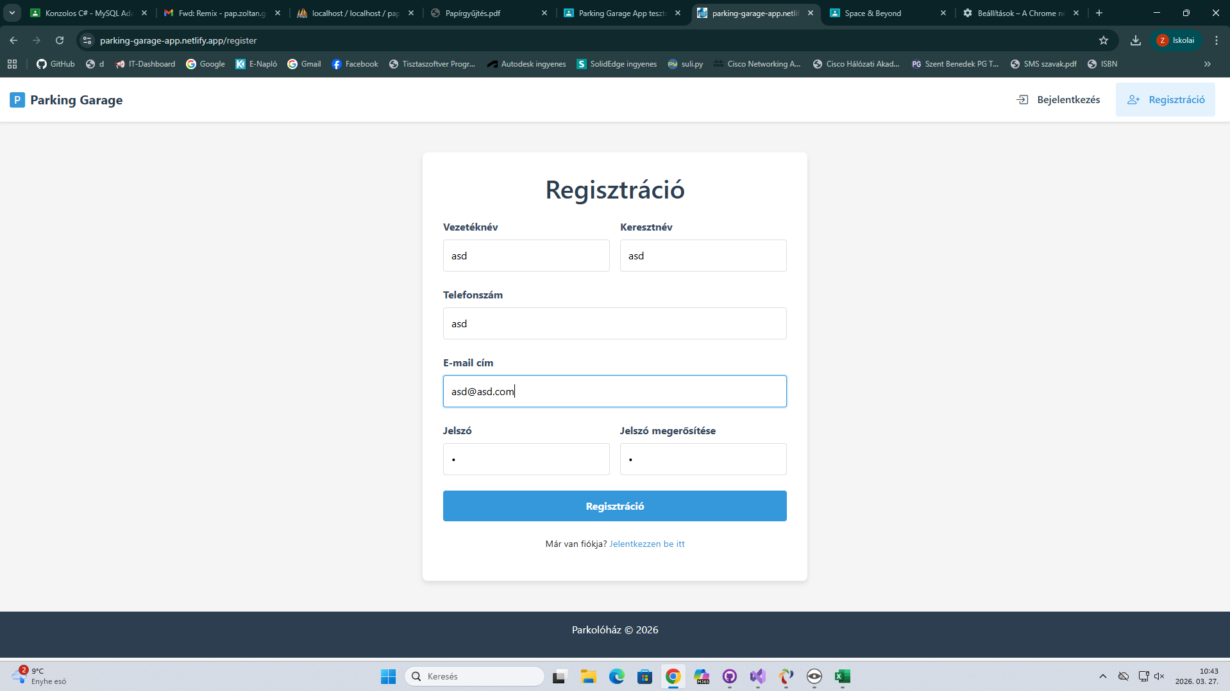
Mező | Leírás
Név (Name) | Regisztráció
Leírás (Description) | Regisztráció folyamatának tesztelése
Cél (Objective) | Regisztráció beviteli mezők működésének ellenőrzése
Hiba típusa (Issue Type) | Logical
Állapot (Status) | draft
Előfeltétel (Precondition) | https://parking-garage-app.netlify.app/register megnyitása
Prioritás (Priority) | High
Súlyosság (Severity) | High
Környezet (Environment) | Google Chrome Verzió: 146.0.7680.165 (Hivatalos verzió) (64 bites)
Felelős (Owner) | Pap Zoltán Gergő
Becsült idő (Estimated Time): | 2 perc
Teszt szkript lépések (Steps) | Regisztráció megnyitása adatok feltöltése (telefonszám szöveggel) regisztráció gomb megnyomása

Test Script Test - Tesztadatok (Test Data) | Screenshoton példa
Test Script Test - Várt eredmény (Expected Result) | Hiba, telefonszám nem tartalmazhat szöveget
Test Script Test - Tényleges eredmény (Actual Result): | Enged regisztrálni

Hiba_3
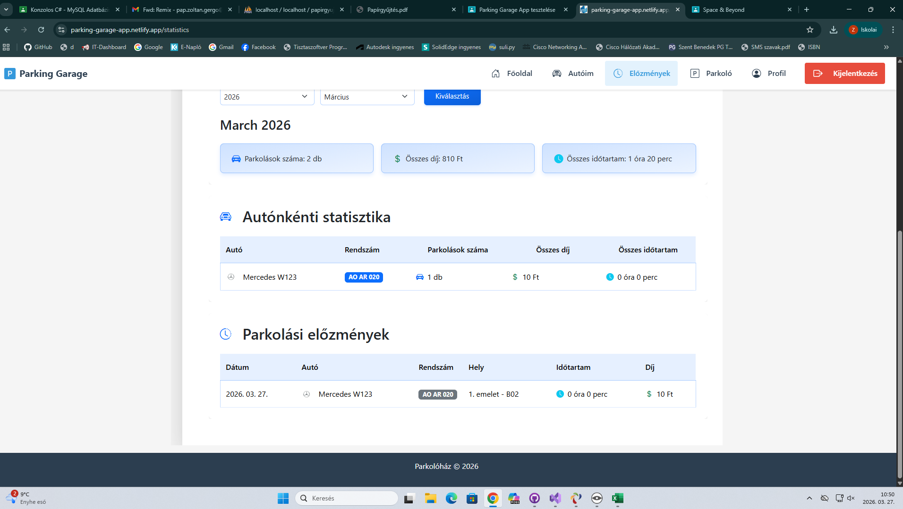
Mező | Leírás
Név (Name) | Előzmények fül tesztelése
Leírás (Description) | Előzmények fül tesztelése, adatok helyes megjelenítése
Cél (Objective) | Az előzmények fül tesztelése, hibák kiszűrése
Hiba típusa (Issue Type) | Functional
Állapot (Status) | draft
Előfeltétel (Precondition) | Bejelentkezés Előzmények fül megnyitása
Prioritás (Priority) | high
Súlyosság (Severity) | high
Környezet (Environment) | Google Chrome Verzió: 146.0.7680.165 (Hivatalos verzió) (64 bites)
Felelős (Owner) | Pap Zoltán Gergő
Becsült idő (Estimated Time): | 2 perc
Teszt szkript lépések (Steps) | Bejelentkezés Előzmények fül megnyitása

Test Script Test - Tesztadatok (Test Data) | Egy vagy több parkoló autó
Test Script Test - Várt eredmény (Expected Result) | Össz parkolás idő megegyezik a többi összegével
Test Script Test - Tényleges eredmény (Actual Result): | Az atuó neve mellett 0perc-et ír

Hiba_4
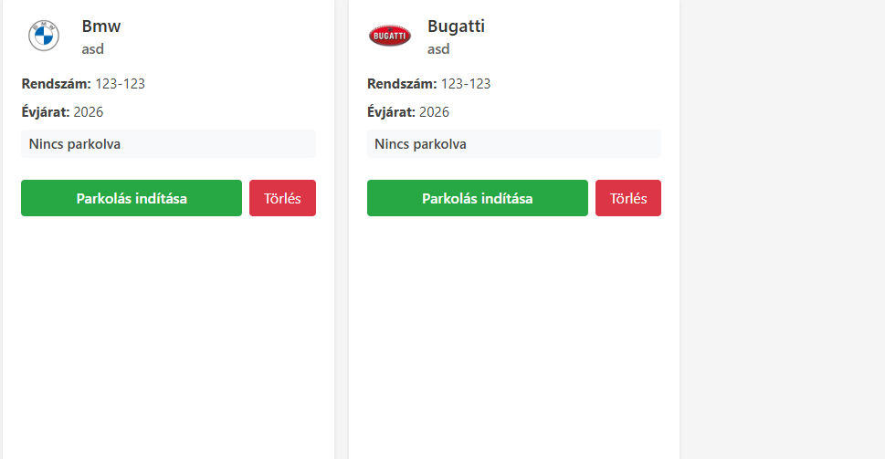
Mező | Leírás
Név (Name) | Rendszám elenőrzése
Leírás (Description) | Autó hozzáadása és rendszám megadása
Cél (Objective) | Rendszám elenőrzése, hibák szűrése
Hiba típusa (Issue Type) | Logical
Állapot (Status) | draft
Előfeltétel (Precondition) | Bejelentkezés, autó hozzáadása mégegy autó hozzáadása ugyan avval a rendszámmal
Prioritás (Priority) | high
Súlyosság (Severity) | high
Környezet (Environment) | Google Chrome Verzió: 146.0.7680.165 (Hivatalos verzió) (64 bites)
Felelős (Owner) | Pap Zoltán Gergő
Becsült idő (Estimated Time): | 5 perc
Teszt szkript lépések (Steps) | Autó hozzáadása rendszámmal Másik autó hozzáadása ugyan avval a rendszámmal

Test Script Test - Tesztadatok (Test Data) | BMW 123-123 Bugatti 123-123
Test Script Test - Várt eredmény (Expected Result) | Hiba, két autónak nem lehet ugyan az a rendszáma
Test Script Test - Tényleges eredmény (Actual Result): | Két autó rendelkezhet ugyan azzal a rendszámmal

